순환출자 설명
순환출자란? — 쉽게 이해하기
실제소유자는 "회사를 실제로 움직일 수 있는 사람"입니다. 그래서 회사 일을 결정할 표(의결권)가 없는 주식은 전체 주식 수에서 뺀 다음, 남은 주식만으로 25%를 따집니다.

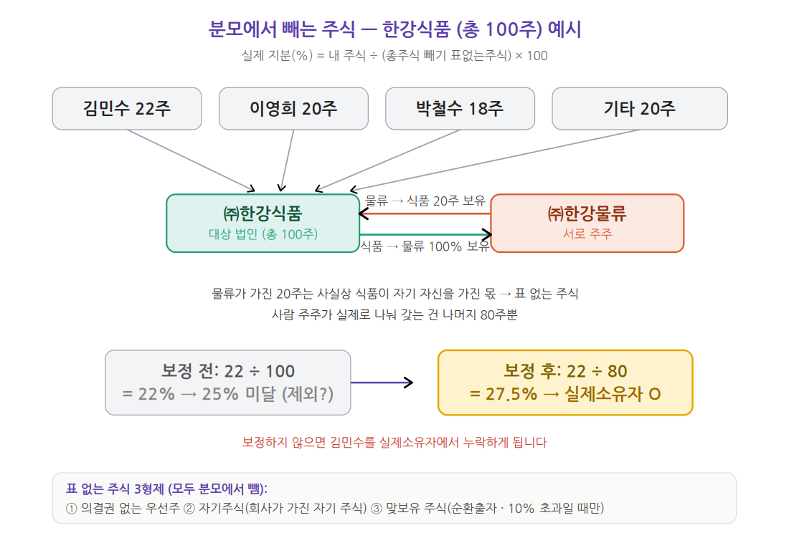

분모에서 빼야 하는 주식 — 3가지
종류 | 무슨 뜻인가 | 어떻게 확인하나
① 의결권 없는 우선주 | 우선주에도 표 있는 것과 없는 것이 있습니다. 표가 없는 우선주는 뺍니다. | 등기부등본 "발행할 주식의 종류" 또는 주주명부 비고란에서 확인. 확인이 안 되면 의결권 없는 것으로 보고(=빼고) 계산 — 빼면 모두의 지분이 커지는 쪽이라 실제소유자를 놓칠 위험이 없는 안전한 방향입니다.
② 자기주식 | 회사가 자기 회사 주식을 사서 갖고 있는 것. 그 주식은 표가 없습니다. | 주주명부의 주주 칸에 대상 회사 자신이 올라 있는 경우. 회사명이 같아도 동명 타사일 수 있으니 사업자등록번호(법인등록번호)가 대상 법인과 같은지로 확인.
③ 맞보유 주식 (순환출자) | 서로 주식을 갖고 있는 회사가 가진 내 주식. 위 도식의 한강물류가 가진 한강식품 주식이 이것입니다. | 대상 회사 주주명부에 법인 주주가 있고, 그 법인 주주명부에 대상 회사가 다시 등장하면 맞보유. 단, 대상 회사가 그 법인을 10% 넘게 가진 경우에만 뺍니다 (10% 이하면 빼지 않음).

공통 공식 (셋 다 똑같음): 실제 지분(%) = 내 주식 ÷ (총주식 − 위에서 뺀 주식) × 100
예) 김민수 = 22 ÷ 80 = 27.5% → 25% 넘음 → 실제소유자

이 시트는 개념 설명용입니다. 실제 계산은 옆의 "순환출자 계산기" 시트를 사용하세요.

